상품제안서
레빗 엣지 OTG USB메모리 | 상품코드: S00969

 |  |  |  |  |  |  | 02-713-8555 | www.synergygift.co.kr
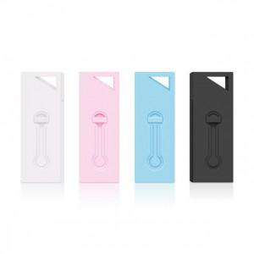

【상세/제작정보】

【인쇄/포장옵션】 | 레이저 / 포장지포장

【공급단가】 | 수량 | 50~ | 100~ | 500~ | 1,000~ | 3,000~
*VAT별도 | 8GB | 7,950원 | 7,760원 | 7,440원 | 7,250원 | 7,060원
 | 16GB | 9,650원 | 9,420원 | 9,040원 | 8,800원 | 8,570원
 | 32GB | 15,900원 | 15,520원 | 14,890원 | 14,500원 | 14,120원
 | 64GB | 22,720원 | 22,180원 | 21,270원 | 20,720원 | 20,180원

【상품 URL】 | https://www.synergygift.co.kr:443/src/goods_detail.php?gdno=18503

